TC_001
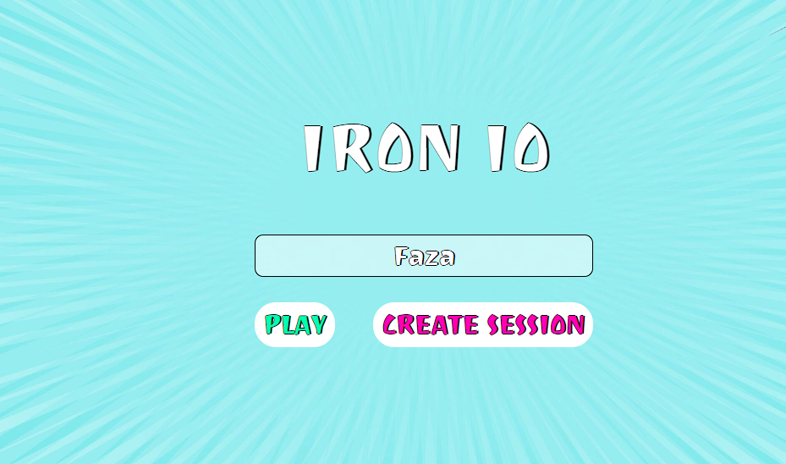

Наименование проекта | Iron_IO
Номер версии | 1.0 Beta
Имя тестеровщиков | 1. Биктимеров Фаяз Фанилович (участник корпорации TimeCraft); 2. Хайретдинов Артур Русланович (участник корпорации TimeCraft).
Даты тестирования | 2024-10-22
Test Case # | TC_001_Opportunity_To_Create_A_Game_Session_With_Correct_Data
Приоритет тестирования | Высокий
(Малый / Средний / Высокий)
Название тестирование / Имя | Возможность создания игровой сессии при корректных данных
Резюме испытания | Проверка возможности созданий игровой сессии при корректныз данных, что должно создавать игровую сессиию.
Шаги тестирования | 1. Ввести NICKNAME в поле "NICKNAME"; 2. Нажать на кнопку "CREATE SESSION" в главном окне.
Данные тестирования | 1. nickname: "Faza".
Ожидаемый результат | Создание игровой сессии.
Фактический результат | Переход на страницу с возможностью введения игры.
Предпосылки | 1. Запуск базы данных;
 | 2. Запуск игрового сервера;
 | 3. Запуск игрового механизма.
Статус (Pass / Fail) | Pass
Комментарий | Комментарий отсутствует.

TС_002
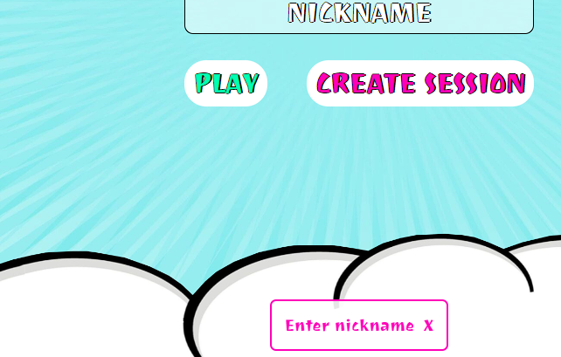
Наименование проекта | Iron_IO
Номер версии | 1.0 Beta
Имя тестеровщиков | 1. Биктимеров Фаяз Фанилович (участник корпорации TimeCraft); 2. Хайретдинов Артур Русланович (участник корпорации TimeCraft).
Даты тестирования | 2024-10-22
Test Case # | TC_002_Opportunity_To_Create_A_Game_Session_With_Incorrect_Data
Приоритет тестирования | Высокий
(Малый / Средний / Высокий)
Название тестирование / Имя | Возможность создания игровой сессии при некорректных данных
Резюме испытания | Тест проверяет возможность создания игровой сессии с некорректными данными, что должно привести к сообщению о несоблюдении корректности вводимой информации.
Шаги тестирования | 1. Ввести nickname в поле "NICKNAME"; 2. Нажать на кнопку "CREATE SESSION" в главном окне.
Данные тестирования | 1. NICKNAME: "".
Ожидаемый результат | Сообщение об ошибке ввода nickname.
Фактический результат | Отображение собщения: "Enter nickname".
Предпосылки | 1. Запуск базы данных;
 | 2. Запуск игрового сервера;
 | 3. Запуск игрового механизма.
Статус (Pass / Fail) | Pass.
Комментарий | Комментарий отсутствует.

TC_003

Наименование проекта | Iron_IO
Номер версии | 1.0 Beta
Имя тестеровщиков | 1. Биктимеров Фаяз Фанилович (участник корпорации TimeCraft); 2. Хайретдинов Артур Русланович (участник корпорации TimeCraft).
Даты тестирования | 2024-10-22
Test Case # | TC_003_Opportunity_To_Join_Game_Session_As_Player_With_Correct_Data
Приоритет тестирования | Высокий
(Малый / Средний / Высокий)
Название тестирование / Имя | Возможность подключения к игровой сессии как игрок при корректных данных
Резюме испытания | Тест проверяет возможность присоединения к игровой сессии как игрок с корректными данными, что должно привести к переходу на страницу с игровыми возможности.
Шаги тестирования | 1. Ввести nickname в поле "NICKNAME"; 2. Нажать на кнопку "PLAY" в главном окне; 3. Ввести session code в поле для ввода "Enter session code"; 4. Нажать на кнопку "CONNECT" в диалоговом окне подключения к сессии.
Данные тестирования | 1. nickname: "Faza"; 2. session code: код, полученный от создателя сессии (например, "123456").
Ожидаемый результат | Подключение к игровой сессии.
Фактический результат | Переход на страницу с игровыми возможностями.
Предпосылки | 1. Запуск базы данных;
 | 2. Запуск игрового сервера;
 | 3. Запуск игрового механизма.
Статус (Pass / Fail) | Pass
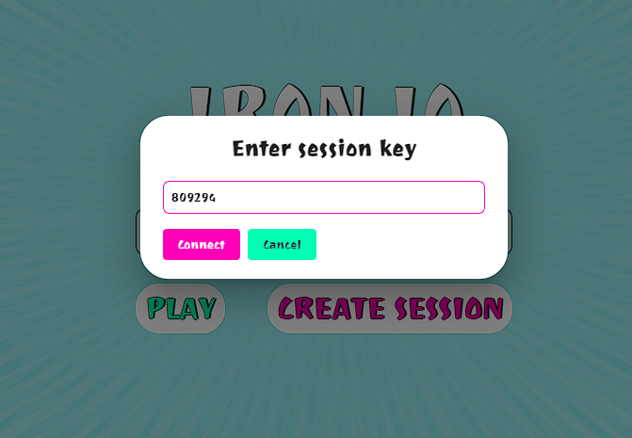
Комментарий | Комментарий отсутствует.

TC_004
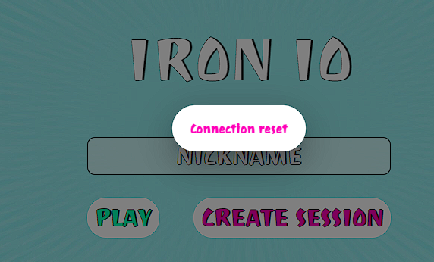
Наименование проекта | Iron_IO
Номер версии | 1.0 Beta
Имя тестеровщиков | 1. Биктимеров Фаяз Фанилович (участник корпорации TimeCraft); 2. Хайретдинов Артур Русланович (участник корпорации TimeCraft).
Даты тестирования | 2024-10-22
Test Case # | TC_004_Opportunity_To_Join_Game_Session_As_Player_With_Incorrect_Session_Code
Приоритет тестирования | Высокий
(Малый / Средний / Высокий)
Название тестирование / Имя | Возможность подключения к игровой сессии как игрок при некорректном коде сессии.
Резюме испытания | Тест проверяет возможность присоединения к игровой сессии как игрок с некорректным кодом сессии, что должно привести к сообщению о некорректности кода сессии.
Шаги тестирования | 1. Ввести NICKNAME в поле "NICKNAME"; 2. Нажать на кнопку "PLAY" в главном окне; 3. Ввести Session code в поле для ввода "Enter session code"; 4. Нажать на кнопку "CONNECT" в диалоговом окне подключения к сессии.
Данные тестирования | 1. NICKNAME: "Faza"; 2. SESSION CODE: "000", при условии, что это неправильный код от сервера.
Ожидаемый результат | Сообщение о некоректном коде подключения к игровой сессии.
Фактический результат | Сообщение: "Connection reset".
Предпосылки | 1. Запуск база данных;
 | 2. Запуск игрового сервера;
 | 3. Запуск игрового механизма.
Статус (Pass / Fail) | Pass
Комментарий | Ошибка несовсем отображает действительность. Должно быть примерно так: "Invalid session code".

TC_005
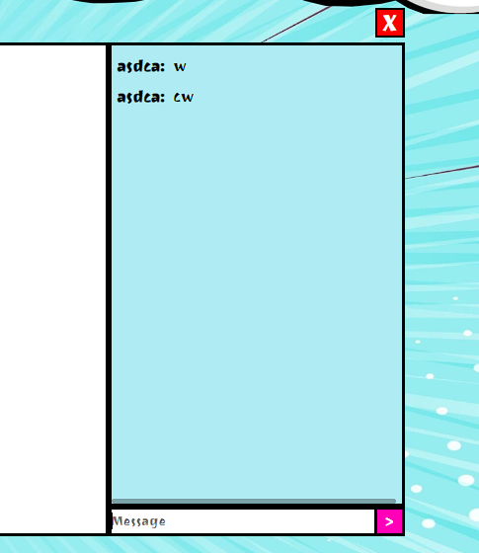
Наименование проекта | Iron_IO
Номер версии | 1.0 Beta
Имя тестеровщиков | 1. Биктимеров Фаяз Фанилович (участник корпорации TimeCraft); 2. Хайретдинов Артур Русланович (участник корпорации TimeCraft).
Даты тестирования | 2024-10-22
Test Case # | TC_005_Opportunity_To_Conduct_An_Online_Chat_For_A_Session
Приоритет тестирования | Высокий
(Малый / Средний / Высокий)
Название тестирование / Имя | Возможноть ведения онлайн чата для сессии.
Резюме испытания | Этот тест-кейс проверяет возможность ведения онлайн чата в игровой сессии. При успешном прохождении теста пользователь должен иметь возможность отправлять и получать сообщения в реальном времени с другими участниками сессии.
Шаги тестирования | 1. Ввести nickname в поле "NICKNAME"; 2. Нажать на кнопку "PLAY" в главном окне; 3. Ввести session code в поле для ввода "Enter session code"; 4. Нажать на кнопку "CONNECT" в диалоговом окне подключения к сессии; 5. Ввести message в поле для ввода "Message"; 6. Нажать на кнопку ">" внизу чата.
Данные тестирования | 1. nickname: "Faza"; 2. session code: код, полученный от создателя сессии (например, "123456"). 3. message: "MyMessage";
Ожидаемый результат | Отображение сообщения, которое мы написали в чате для всех игроков.
Фактический результат | Фактический результат соотвествует ожидаемому.
Предпосылки | 1. Запуск база данных;
 | 2. Запуск игрового сервера;
 | 3. Запуск игрового механизма.
Статус (Pass / Fail) | Pass
Комментарий | Комментарий отсутствует.

TC_006

Наименование проекта | Iron_IO
Номер версии | 1.0 Beta
Имя тестеровщиков | 1. Биктимеров Фаяз Фанилович (участник корпорации TimeCraft); 2. Хайретдинов Артур Русланович (участник корпорации TimeCraft).
Даты тестирования | 2024-10-22
Test Case # | TC_006_Opportunity_To_Send_An_Empty_Chat_Message_For_A_Session
Приоритет тестирования | Средний
(Малый / Средний / Высокий)
Название тестирование / Имя | Возможность отправки пустого сообщения в чат для сессии
Резюме испытания | Этот тест-кейс проверяет возможность отправки пустого сообщения в чат игровой сессии. Система должна предотвратить отправку пустого сообщения и отобразить соответствующее уведомление об ошибке.
Шаги тестирования | 1. Ввести nickname в поле "NICKNAME"; 2. Нажать на кнопку "PLAY" в главном окне; 3. Ввести session code в поле для ввода "Enter session code"; 4. Нажать на кнопку "CONNECT" в диалоговом окне подключения к сессии; 5. Ввести message в поле для ввода Message; 6. Нажать на кнопку ">" внизу чата.
Данные тестирования | 1. nickname: "Faza"; session code: код, полученный от создателя сессии (например, "123456"); 3. message: "".
Ожидаемый результат | Отображение сообщения об отсуствии сообщения доя отправки в чат для сессии.
Фактический результат | Клиентское решение не отправляет пустое сообщение, но сообщения об ошибке не выдает.
Предпосылки | 1. Запуск база данных;
 | 2. Запуск игрового сервера;
 | 3. Запуск игрового механизма.
Статус (Pass / Fail) | Fail
Комментарий | Комментарий отсутствует.

TC_008
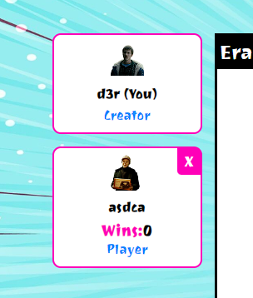
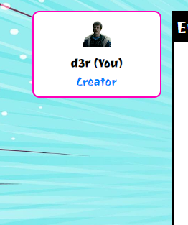
Наименование проекта | Iron_IO
Номер версии | 1.1 Beta
Имя тестеровщиков | 1. Биктимеров Фаяз Фанилович (участник корпорации TimeCraft); 2. Хайретдинов Артур Русланович (участник корпорации TimeCraft).
Даты тестирования | 2024-10-22
Test Case # | TC_008_Opportunity_To_Remove_A_Player_From_A_Session
Приоритет тестирования | Средний
(Малый / Средний / Высокий)
Название тестирование / Имя | Возможность удаления игрока с сессии
Резюме испытания | Этот тест-кейс проверяет возможность удаления игрока из игровой сессии. При успешном выполнении теста система должна корректно удалить выбранного игрока из сессии с сообщением.
Шаги тестирования | 1. Нажать на кнопку "X" рядом с Player
Данные тестирования | 1. Player: Любой игрок, подключенный к данной сессии.
Ожидаемый результат | Удаление игрока с игровой сессии и сообщение.
Фактический результат | Удаление игрока с игровой сессии.
Предпосылки | 1. Запуск база данных;
 | 2. Запуск игрового сервера;
 | 3. Запуск игрового механизма;
 | 4. Создана игровая сессия;
 | 5. На игровую сессию добавлен игрок.
Статус (Pass / Fail) | Pass
Комментарий | Интерфейс летел в версии, которую нам отправляла команда "Утюги", до данной версии.

TC_009
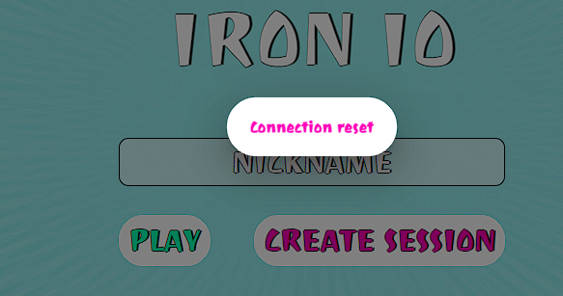
Наименование проекта | Iron_IO
Номер версии | 1.0 Beta
Имя тестеровщиков | 1. Биктимеров Фаяз Фанилович (участник корпорации TimeCraft); 2. Хайретдинов Артур Русланович (участник корпорации TimeCraft).
Даты тестирования | 2024-10-22
Test Case # | TC_009_Opportunity_To_Delete_A_Session
Приоритет тестирования | Средний
(Малый / Средний / Высокий)
Название тестирование / Имя | Возможность удаления сессии.
Резюме испытания | Этот тест-кейс проверяет возможность удаления игровой сессии. При успешном выполнении теста система должна удалить сессию, уведомить всех участников о её завершении.
Шаги тестирования | 1. Нажать на кнопку "X" в правом вверхнем углу.
Данные тестирования | Данные для тестирования отсутствуют.
Ожидаемый результат | Удаление сессии и сообщение о ее завершении сессии .
Фактический результат | Удаление сессии и сообщение о завершении сессии "Connection reset".
Предпосылки | 1. Запуск база данных;
 | 2. Запуск игрового сервера;
 | 3. Запуск игрового механизма;
 | 4. Создана сессия.
Статус (Pass / Fail) | Pass
Комментарий | Комментарий отсутствует.

TC_010
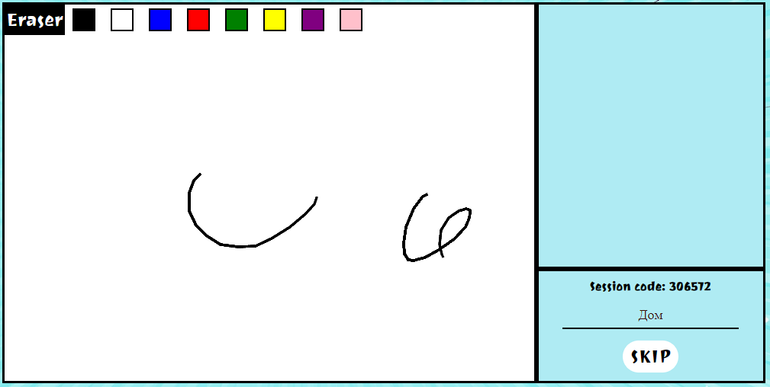
Наименование проекта | Iron_IO
Номер версии | 1.0 Beta
Имя тестеровщиков | 1. Биктимеров Фаяз Фанилович (участник корпорации TimeCraft); 2. Хайретдинов Артур Русланович (участник корпорации TimeCraft).
Даты тестирования | 2024-10-22
Test Case # | TC_010_Opportunity_To_Indication_Of_The_Desired_Word
Приоритет тестирования | Высокий
(Малый / Средний / Высокий)
Название тестирование / Имя | Возможность указания загадываемого слова.
Резюме испытания | Этот тест-кейс проверяет возможность указания загадываемого слова. При успешном выполнении теста система должна открыть доступ к рисованию и показать слово всем участникам.
Шаги тестирования | 1. Ввести в неопознаное поле для ввода Текст для непознаного поле для ввода.
Данные тестирования | Текст для непознаного поле для ввода: "SecretWord".
Ожидаемый результат | Начало игры (доступ к рисованию) .
Фактический результат | Фактический результат соотвествует ожидаемому.
Предпосылки | 1. Запуск база данных;
 | 2. Запуск игрового сервера;
 | 3. Запуск игрового механизма;
 | 4. Создана сессия.
Статус (Pass / Fail) | Pass.
Комментарий | Поле не имеет названия. Сразу несовсем понятно что требуется ввести.

TC_011
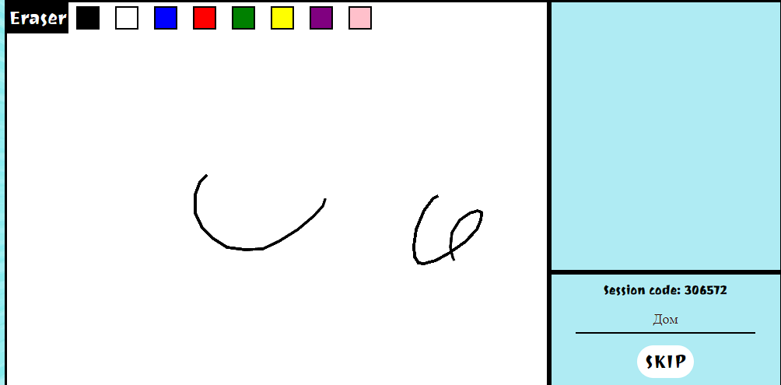
Наименование проекта | Iron_IO
Номер версии | 1.0 Beta
Имя тестеровщиков | 1. Биктимеров Фаяз Фанилович (участник корпорации TimeCraft); 2. Хайретдинов Артур Русланович (участник корпорации TimeCraft).
Даты тестирования | 2024-10-22
Test Case # | TC_011_Opportunity_To_Skip_The_Hidden_Word
Приоритет тестирования | Средний
(Малый / Средний / Высокий)
Название тестирование / Имя | Возможность пропуска загаданного слова
Резюме испытания | Этот тест-кейс проверяет возможность пропуска загадываемого слова. При успешном выполнении теста ситема должна обновить загаданное слово.
Шаги тестирования | 1. Ввести в неопознаное поле для ввода Текст для непознаного поле для ввода. 2. Нажать на кнопку "Skip". 3. Ввести в неопознаное поле для ввода Текст для неопознаного поле для ввода 2.
Данные тестирования | 1. Текст для непознаного поле для ввода: "SecretWord"; 2. Текст для непознаного поле для ввода 2: "SecretWord 2".
Ожидаемый результат | Обновление загаданного слова.
Фактический результат | Очистка доски рисования и обновление загаданного слова.
Предпосылки | 1. Запуск база данных;
 | 2. Запуск игрового сервера;
 | 3. Запуск игрового механизма;
 | 4. Создана сессия.
Статус (Pass / Fail) | Pass.
Комментарий | Поле не имеет названия. Сразу несовсем понятно что требуется ввести.

TC_012
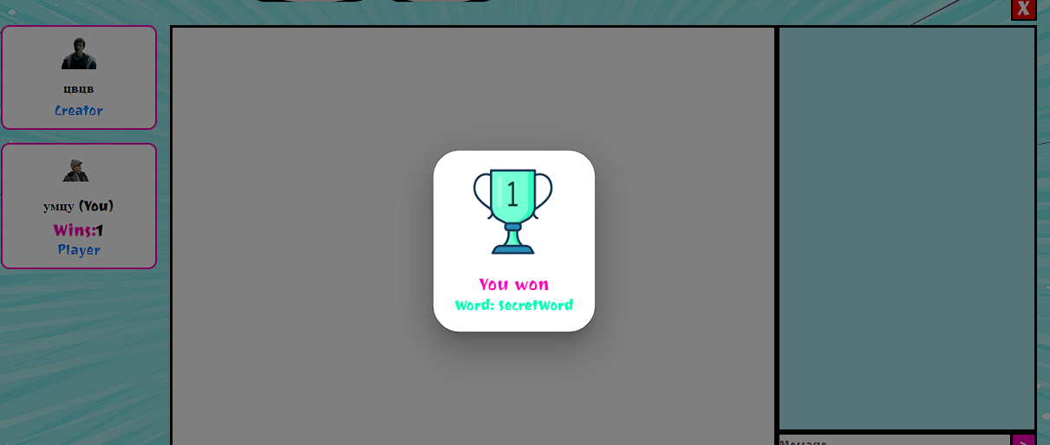
Наименование проекта | Iron_IO
Номер версии | 1.0 Beta
Имя тестеровщиков | 1. Биктимеров Фаяз Фанилович (участник корпорации TimeCraft); 2. Хайретдинов Артур Русланович (участник корпорации TimeCraft).
Даты тестирования | 2024-10-22
Test Case # | TC_011_Opportunity_To_Guess_The_Secret_Word
Приоритет тестирования | Высокий
(Малый / Средний / Высокий)
Название тестирование / Имя | Возможность отгадывания загаданного слова.
Резюме испытания | Этот тест-кейс проверяет возможность отгадывания загадываемого слова. При успешном выполнении теста система должна перейти на следующий раунд.
Шаги тестирования | 1. Ввести в неопознаное поле для ввода Текст для непознаного поле для ввода; 2. Нажать на кнопку "NEXT"; 3. Ввести в неопознаное поле для ввода Текст для неопознаного поле для ввода 2.
Данные тестирования | 1. Текст для непознаного поле для ввода: "SecretWord"; 2. Текст для непознаного поле для ввода 2: "SecretWord".
Ожидаемый результат | Переход на следующий раунд.
Фактический результат | Очистка доски рисования, появление кубка победы, и обновление загаданного слова.
Предпосылки | 1. Запуск база данных;
 | 2. Запуск игрового сервера;
 | 3. Запуск игрового механизма;
 | 4. Создана сессия.
Статус (Pass / Fail) | Pass
Комментарий | Поле не имеет названия. Сразу несовсем понятно что требуется ввести. Вместе "You won" корректнее будет написать "You win".

